Note
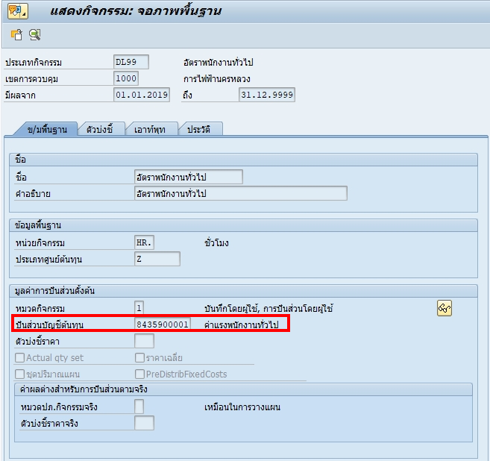
 | พนักงาน | ลูกจ้าง | บัญชี
ค่าแรงทางตรง | DL01-DL05 | DL11 | 8435100001
ค่าแรงพนักงานทั่วไป | DL99 | DL88 | 8435900001

Upload %คชจ โอนออก
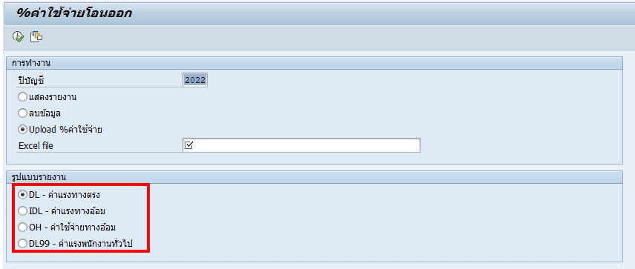

1. แก้ไข Option เพิ่ม ให้สามารถ upload ค่าใช้จ่ายสำหรับลูกจ้างได้ ดังนี้
 | ⃝ | DL11 - ค่าแรงทางตรงสำหรับลูกจ้าง
 | ⃝ | DL88 - ค่าแรงลูกจ้างทั่วไป

2. เพิ่ม Table สำหรับเก็บ %คชจ. โอนออก
 | ZTFICO_DL11 - PCT for GL ค่าใช้จ่ายโอนออกสำหรับค่าแรงทางตรงของลูกจ้าง
 | ZTFICO_DL88 - PCT for GL ค่าใช้จ่ายโอนออกสำหรับค่าแรงลูกจ้างทั่วไป

การเรียกดู % คชจ โอนออก
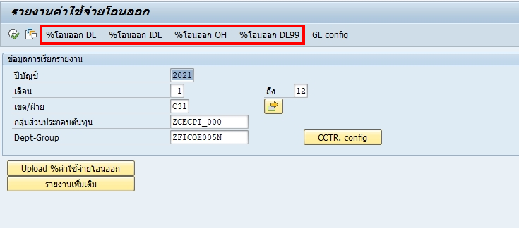

เพิ่มการเรียกดู %คชจ. โอนออก
 | %โอนออก DL11
 | %โอนออก DL88

ZTFICO_GLCONFIG
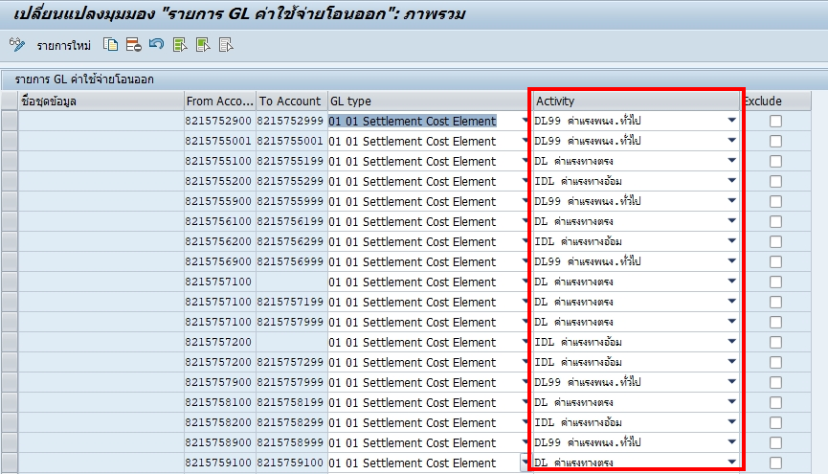

> GL Type - ใช้แยกประเภทของบัญชี เนื่องจาก Logic ของแต่ละ Type แตกต่างกัน
> Activity - โปรแกรมปัจจุบันใช้แยกประเภทของ GL อีกทีว่าเป็นประเภทกิจกรรมประเภทใด แต่เนื่องจาก DL11,DL88 ไม่ได้แยก GL ดังนั้น การกำหนด Activity ใน Table GLConfig จึงไม่สามารถทำได้อยู่ดี ต้องเชื่อตาม Activity ของ Transaction

รายงาน คชจ โอนออก
- เพิ่ม Column Adjust DL11
- เพิ่ม Column Adjust DL88
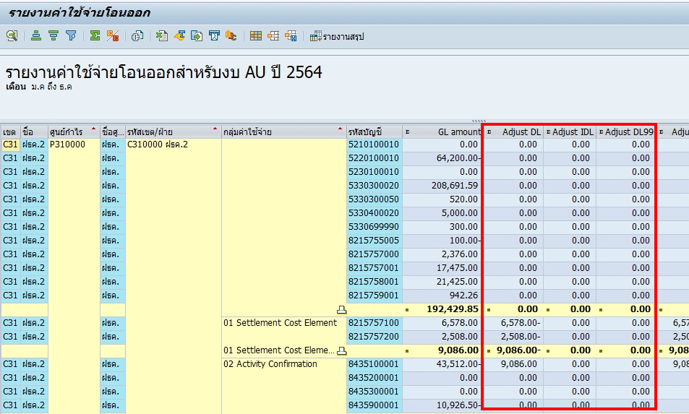

- เพิ่ม %ปรับลด DL11
- เพิ่ม Column DL11 ที่ปรับลด
- เพิ่ม %ปรับลด DL88
- เพิ่ม Column DL88 ที่ปรับลด
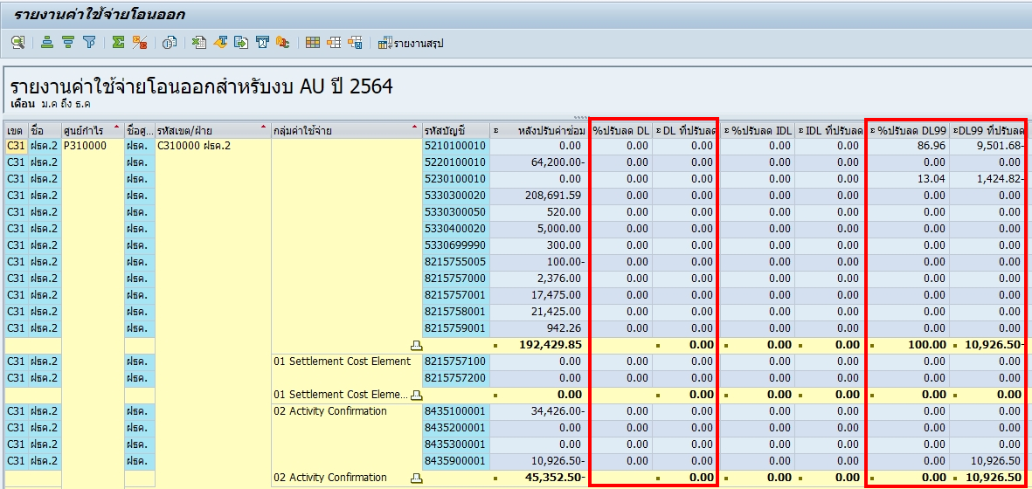

- แตกบรรทัดบัญชีกลุ่ม 01 Settlement Cost Element ตาม Activity Type DL11,DL88
- แตกบรรทัดบัญชีกลุ่ม 02 Activity Confirmation ตาม Activity Type DL11,DL88
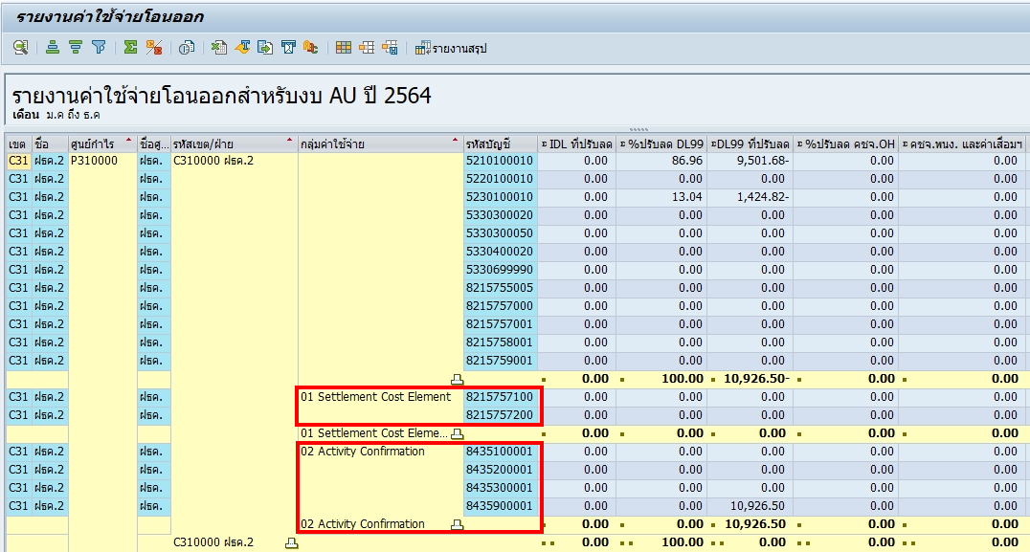

กรณีที่อ่าน Activity Type ของบัญชี 821
> ACDOCA-AWTYP = 'AUAK' / ACDOCA-VRGNG = 'KOAL' > อ่าน ACDOCA-ULSTAR ได้เลย
> ACDOCA-AWTYP = 'AUAK' / ACDOCA-VRGNG = 'KOAO' > อ่าน ACDOCA-ULSAT ได้เลย
 | Step1 : Select ABSCH ABZUO from TKB6 where KSTAR = 821xxxxxxx

 | Step2 : Select KSTAR_MIN from TKB5E where ABSCH = TKB6-ABSCH and ABZUO=TKB6-ABZUO

 | Step3 : Select ULSTAR from ACDOCA where OBJNR=ORXXXXXXXXXX ,RACCT = 843XXXXXXX(TKB5E-KSTAR_MIN)

รายงานแสดงรายละเอียด
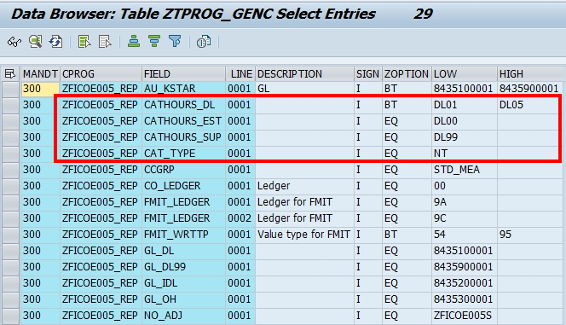
- เพิ่ม Column จน. ชั่วโมง (DL11) ปี 2565
- เพิ่ม Column จน. ชั่วโมง (DL88) ปี 2565
- เพิ่ม Column ค่าแรงทางตรงลูกจ้าง (DL11) ปี 2565
- เพิ่ม Column ค่าแรงลูกจ้างทั่วไป (DL88) ปี 2565

- เพิ่ม Column จน. ชั่วโมง (DL11) ปี 2564
- เพิ่ม Column จน. ชั่วโมง (DL88) ปี 2564
- เพิ่ม Column ค่าแรงทางตรงลูกจ้าง (DL11) ปี 2564
- เพิ่ม Column ค่าแรงลูกจ้างทั่วไป (DL88) ปี 2564

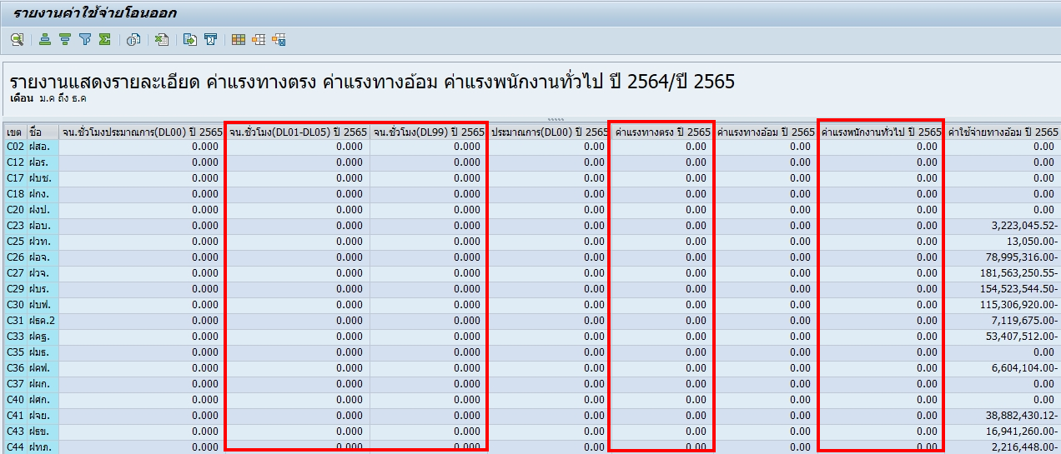

- แก้สูตรคอลัมน์ค่าแรงโอนออก ปี 2565
- แก้สูตรคอลัมน์ค่าแรงโอนออกรวมประมาณการ ปี 2565
- แก้สูตรคอลัมน์ค่าแรงโอนออก ปี 2564
- แก้สูตรคอลัมน์ค่าแรงโอนออกรวมประมาณการ ปี 2564

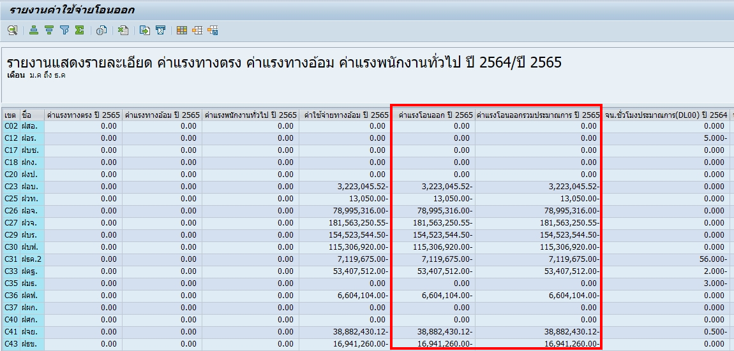

Note : ดึงจาก COEP ตาม Cost Center จาก กลุ่มศูนย์ต้นทุนจากหน้าจอ แยกว่าลงช่องไหนจาก GenC, Field CATHOURS

รายงานแยกตามสายงาน
- เพิ่มบรรทัด จำนวนคน DL11
- เพิ่มบรรทัด จำนวนชั่วโมง DL11

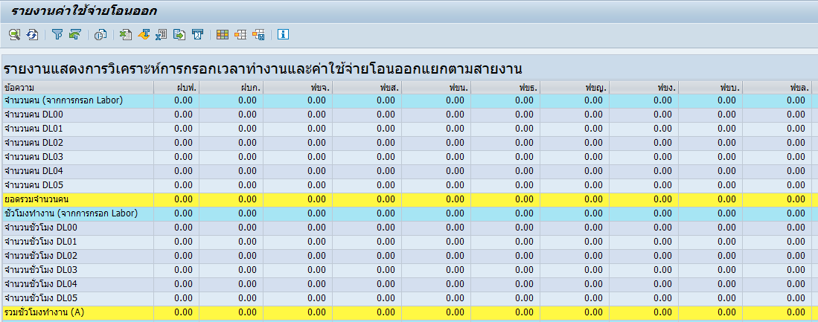

- เพิ่มบรรทัด ค่าแรงทางตรงของลูกจ้าง
- เพิ่มบรรทัด ค่าแรงลูกจ้างทั่วไป

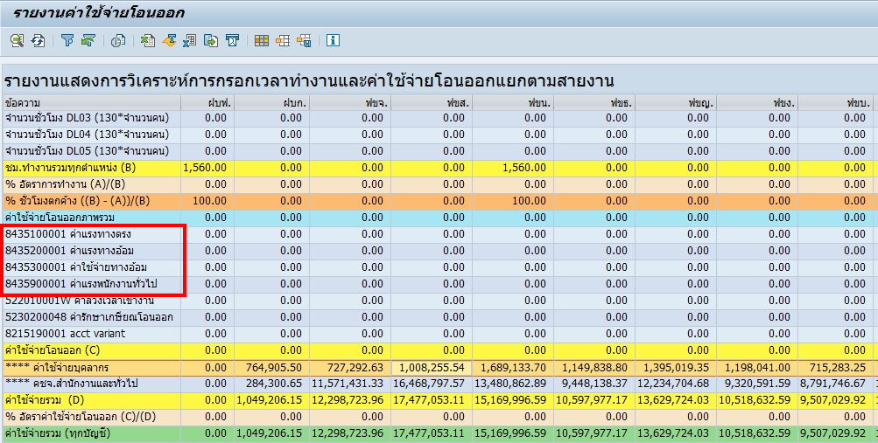

Note:
จำนวนคน (จากการกรอก Labour) มาจาก COEP
ชั่วโมงทำงาน (จากการกรอก Labour) มาจาก COEP-hours
จำนวนคนมาตรฐาน มาจาก ZFICOR026 (ppnum)
จำนวนชั่วโมง DLXX (130*จำนวนคน) มาจาก ZFICOR026 (workh)
ค่าใช้จ่ายโอนออกภาพรวม มาจาก table FMIT
งบ มาจาก COEP-WKGBTR

